Munka1
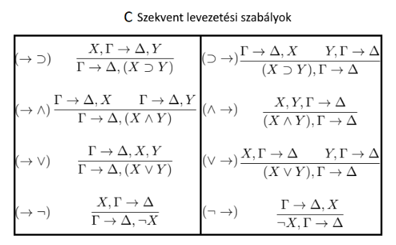

 | ✓ |  | ✓ | ✓
 | X, X, Y → X, Z |  | X, X, Y → Y, Z | Z, X, X, Y → Z
(¬→) |  | (⊃→)
 | ¬X, X, X, Y → Z |  | Y ⊃ Z, X, X, Y → Z
(∨→)
 | ¬X ∨ (Y ⊃ Z), X, X, Y → Z
(∧→)
 | ¬X ∨ (Y ⊃ Z), X, X ∧ Y → Z
(→⊃)
 | ¬X ∨ (Y ⊃ Z), X → (X ∧ Y) ⊃ Z

